screenshot negativos-neutros















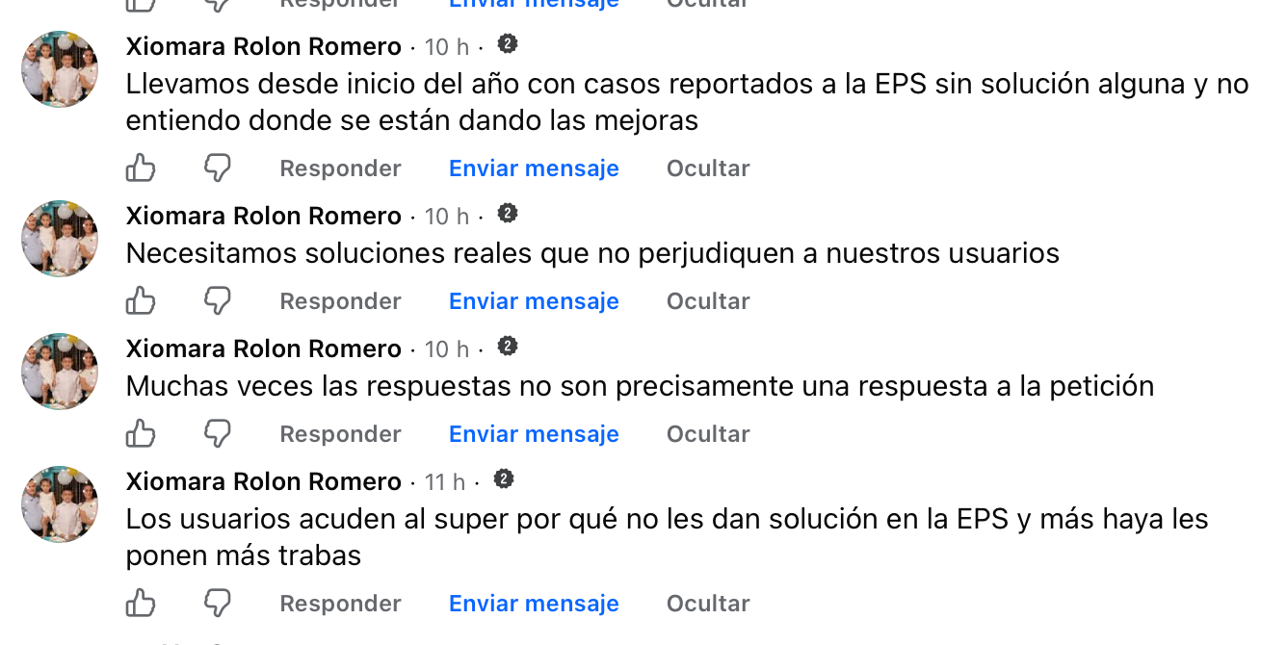


screenshot positivos





